Sheet1
회의록

 |  |  |  |  | 1조 | Alpaka
작성일 | 2022-07-19
일시 | 2022-07-19 |  | 장소 | 회의실
작성자 | 함형우 | 참석자 | 장윤수, 함형우, 전희창, 최세휘, 최지석,배경빈
안건 | 프로젝트 진행 - DB설계
회의내용 | :: E-R 벤다이어 그램을 확인 하고 수정 :: 물리적 설계 동시 진행 - https://www.erdcloud.com/ 이용 팀 프로젝트 작성

결정사항 | 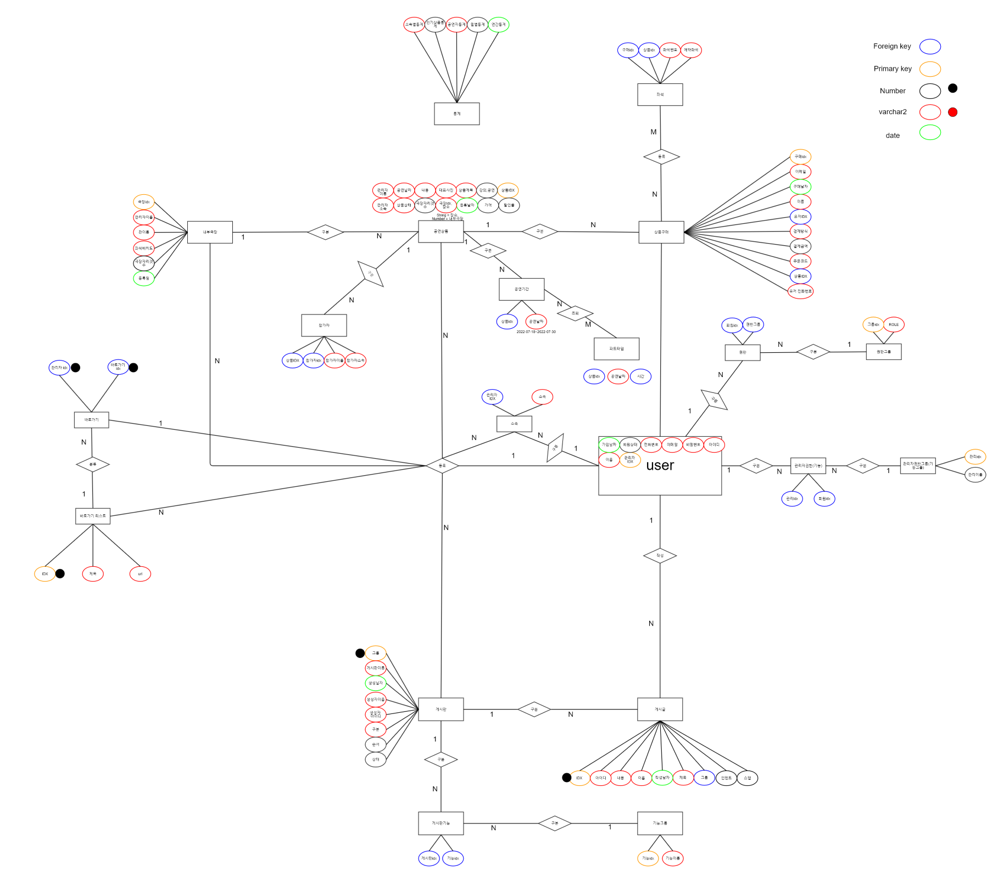 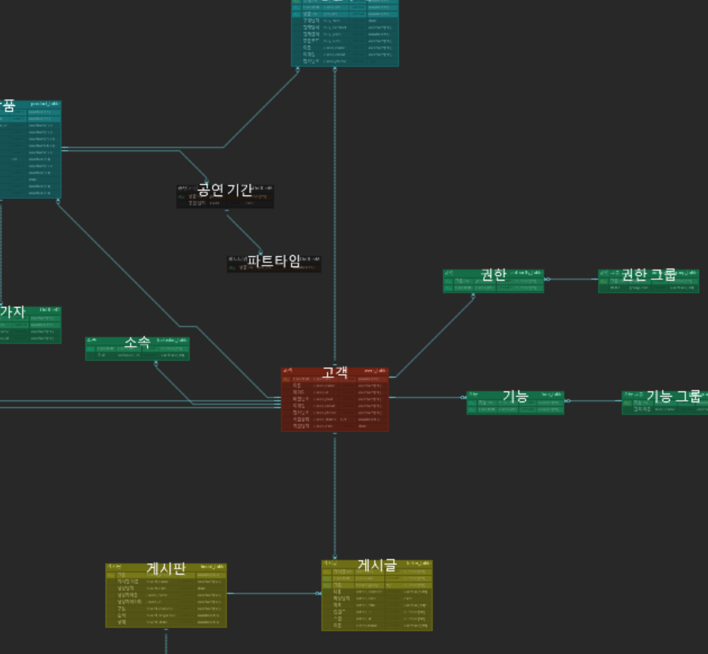 :: 부적합한 점과, 필요한 점 놓쳤던 부분등을 재확인하고 작성했던 설계도 재 확립 - pk fk를 미리 분류하고, db 칼럼 유형 미리 설계

